Questions
运营经理掌管一个城市的平台车辆运行，从市场的角度来看，就是管理供给端，加大供给并增强运行效率，同时维持合理的服务品质。
以下的测试能让你更好的了解运营经理的工作，充分利用Excel各种功能，挖掘数据背后的意义，寻找解决方案。
比起正确答案，我们更关心你分析问题的思路，所以解答问题的时候写下计算／推理过程。建议你创建新的页面来进行回答问题。

 | 以下问题请参考Sample 1数据
1 | 本周哪天的完成行程最高?完成了多少单
 | 答：本周的周五完成最高的订单完成数，共99188单。在订单量足够大的情况下，订单完成数可以与行程成正比。因此，认为本周的周五完成行程最高。
 | 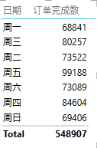
2 | 根据本周数据，连续12个小时中累计完成行程最多的时段是什么时候，完成了多少单？
 | 答：利用Excel自动填充计算十二小时内订单完成数sum()。可以得到，累计完成最多的时段是周五的12点至24点，共完成68603单。
3 | 根据本周数据，一天的哪个小时乘客叫单数最少？叫了多少单？
 | 答：一天之中上午5点乘客叫单数最少，总共叫单数仅1377单。
 | 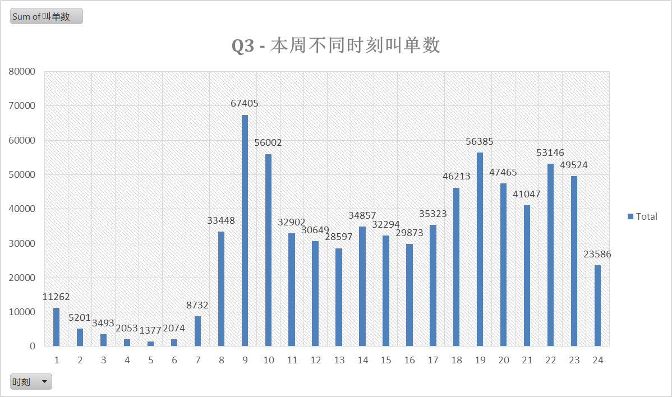
4 | 周五有多大比例的单子没有司机应答？
 | 答：订单应答率 = 司机应答数/订单数，得出周五的平均订单应答率为80.06%。因此周五约有两成的单子没有司机应答。
5 | 根据本周数据，一天的哪个小时，平均每个司机完成的订单最多？平均完成了多少单？
 | 答：根据本周数据，一天中平均每个应答司机在8点完成的订单最多，平均该小时每个司机完成6.5/7=0.93单；每个在线司机在9点完成的订单数最多，4.88/7 = 0.70单
 | 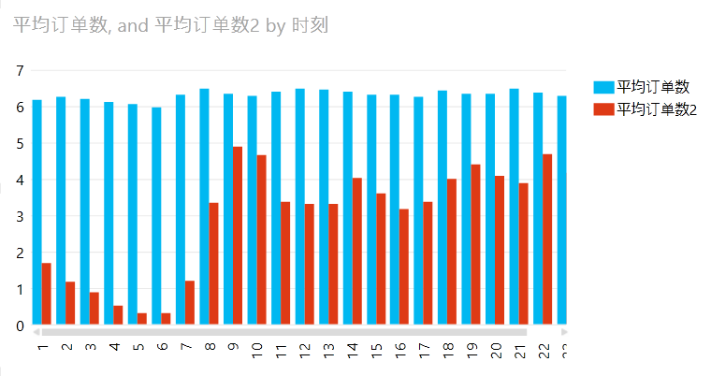
6 | 维持合理的需求／供给比例是高效运营的关键，你觉得有什么指标能最好体现供需状况。根据你的指标，找到一周中最供不应求的一个小时作为高峰期。
 | 答：选择（=([@叫单数]-@司机应答数])/[@叫单数]）作为供需缺口指标，得出供需缺口最大的是周一上午6时，缺口率达到54.21%，一半以上的订单没有得到应答。
7 | 应答率是客户体验的一个重要指标。在一定时间内（比如一小时）上线司机越多，应答率就越高吗？
 | 答：并非如此。下图为在线司机数比上应答率，我们可以发现这仍旧是一条周期性波动的线，所以两个指标之间没有必然的线性关系。

8 | 如果你可以随意调配司机的上线时间，你最希望把一周中哪个小时上线的司机调配去另外的哪个小时？你觉得调过去几个司机比较合适？
 | 答：9点，10点，19点，22点，23点的上线司机活跃度最高（应答司机数/在线司机数，60%以上），同时这几个时段的叫单数/在线司机数也高于其他；与之相反，3点，4点，5点，6点，上线司机活跃度最低（10%以下）。 因此将3，4，5，6点的上线司机调配至9，10，19，22，23点更为合适。 考虑到9，10点叫单数往往大于在线司机数因此，将3，4，5，6点的60%的司机，约6000司机，分配至9，10点；10%的司调配至19点；10%分配至11，23点，剩余20%仍能够满足当时所需。
9 | 系统每天要花1小时进行数据整理，为了减少对运营的影响，你建议工程师把自动整理时间设定到什么时候最合理？
 | 答：每天在线司机数、叫单数、司机应答数、订单完成数都在上午4时-5时达到低谷，建议工程师将自动整理时间设置为上午4时，若出现问题，可将5时作为缓冲时间。

 | 以下问题参考sample 2数据
10 | 下周五市内有重大活动，我们希望鼓励更多的司机上线，运营经理提出了两个奖励政策：
 | 1. 当天上线的司机，只要上线时间超过6小时，平均评分高于4.7分，就给60元补贴。
 | 2. 当天上线的司机，完成5单以上的，且平均评分高于4.7分的，每单补贴5元。
 | 根据这个周五的数据，你估计下周这两个奖励政策分别会花多少成本。
 | 答：根据这周五的数据，奖励1花费13080元，奖励2花费13195元；考虑到奖励政策会使得更多司机上线，金额向上浮动约30%，则成本为估计 奖励1：17000元；奖励2：17154元。
11 | 这批司机当中，效率最高的司机是哪位？效率最低的呢？
 | 答：效率最高的司机是79号司机，在线仅1.33小时，就完成11单，平均每小时获得车费302元； 效率最低的司机是232号司机，在线9.33小时，仅完成2单，平均每小时获得车费2元。
12 | 我们考虑奖励周五上线接单的优秀司机，条件是：当天完成至少10单，应答率在85%以上，平均评分在4.8分以上。有多大比例的司机能获得奖励？
 | 答：在sample2中考虑利用完成订单数/成功抢单数表征应答率，则平均有38%的司机能够获得奖励。公式：=IF(AND([@应答率]>=0.85,[@完成订单数]>=10,[@平均星级]>=4.8),1,0)
13 | 滴滴专车在北京的价格是15元起步费＋2.9元／公里＋0.3元／分钟。平均每单行程多少公里，平均每单行程多少分钟，平均每单收入多少钱？
 | 答：按照该付费标准，sample2中计算每位司机平均每单时间含负值，最大负值出现在136号司机，达到-202小时。该公式或许有条件缺失。 平均每单行程8.2公里，平均每单收入45.6元；按此标准，平均每单行程(45.6-15-8.2*2.9)/0.3=22.73分钟
14 | 根据提供的数据，平均一位司机每小时的收入是多少钱？
 | 答：按照车费收入/在线时长取平均得到一位司机每小时的收入为50.9元
 | 为了计算更精确，本题可参考sample 1和sample 2数据。
15 | 唐师傅有一台20万元的轿车，注册成为了专车司机。唐师傅周一至周五下班后上线4个小时（20点至24点），周六上线8个小时（13点到23点），预计他一周能有多少收入？

16 | 唐师傅的车油耗是百公里9L，当前油价是6.6元／升，假设车10年折旧，每年各项杂费8000元。唐师傅考虑成为一名全职司机，希望每周净收入2000元，那么他平均需要工作多少小时？

17 | 如果你是一名快车司机，为了获得更多收入，你可以定制信息服务，你最希望获得哪项信息？
 | 1. 未来一周重大活动的时间和地点
 | 2. 乘客的平均评分
 | 3. 明天每个小时叫单数目最多的地区
 | 4. 我周围1公里内有多少滴滴司机

18 | 获取新司机需要一定成本，比如目前的推荐司机奖励政策是成功推荐一名司机，推荐人能获得50元奖励。假设滴滴可以从司机收入中抽取10%的平台费用，根据之前的数据，预计多少周可以收回成本？

19 | 运营经理最重要的工作就是增加新司机。假设本周的宣传活动给10000潜在车主发出了邀请，其中10%的车主网上进行注册，注册的车主有80%通过了证件的审核，滴滴给这些车主发送了培训通知，但只有70%的人来参加了培训，培训通过率是90%。请问这次宣传活动的转化率是多少？即 通过培训能够上线司机／发放宣传的司机

20 | 如果要估算一个司机在周六晚上能完成多少订单，以下的几个数据中，哪个数据是最不相关的？
 | 1. 周六晚有多少司机同时在线
 | 2. 司机接单到到达乘客上车地点的平均时间
 | 3. 平均每个行程的时间
 | 4. 司机完成行程后平均需要多少时间能抢到下一单

21 | 相比于高峰期，非高峰期时，以下哪个指标会上升
 | 1.司机每小时收入
 | 2. 乘客叫单无人应答的概率
 | 3. 司机接单后到达乘客上车地点的时间
 | 4. 完成订单数／叫单数比值

S1
 | Column1 | 时刻 | 叫单数 | 司机应答数 | 订单完成数 | 在线司机数 | 12小时 | 供需缺口 | 订单应答率 | 应答Vs在线 | 司机活跃度 | 订单成功率
周五 | 5 | 20 | 10801 | 7924 | 7099 | 10443 | 13706 | 26.64% | 73.36% | 14234.58 | 75.88% | 65.73%
周五 | 5 | 19 | 13325 | 7720 | 6936 | 10216 | 19397 | 42.06% | 57.94% | 17633.19 | 75.57% | 52.05%
周五 | 5 | 23 | 10067 | 8104 | 7339 | 9981 | 49406 | 19.50% | 80.50% | 12398.66 | 81.19% | 72.90%
周三 | 3 | 20 | 7669 | 6783 | 6143 | 9441 | 51684 | 11.55% | 88.45% | 10674.19 | 71.85% | 80.10%
周四 | 4 | 20 | 7244 | 6408 | 5846 | 9363 | 51068 | 11.54% | 88.46% | 10584.51 | 68.44% | 80.70%
周三 | 3 | 19 | 8610 | 7015 | 6234 | 9323 | 54634 | 18.52% | 81.48% | 11442.77 | 75.24% | 72.40%
周四 | 4 | 19 | 9064 | 6897 | 6198 | 9238 | 30109 | 23.91% | 76.09% | 12140.53 | 74.66% | 68.38%
周五 | 5 | 10 | 10553 | 7572 | 6829 | 9192 | 18319 | 28.25% | 71.75% | 12810.77 | 82.38% | 64.71%
周五 | 5 | 9 | 11134 | 8176 | 7440 | 9089 | 12039 | 26.57% | 73.43% | 12377.31 | 89.95% | 66.82%
周一 | 1 | 20 | 6143 | 5786 | 5280 | 9045 | 53304 | 5.81% | 94.19% | 9603.08 | 63.97% | 85.95%
周六 | 6 | 19 | 5798 | 5458 | 4997 | 8818 | 52759 | 5.86% | 94.14% | 9367.31 | 61.90% | 86.18%
周一 | 1 | 19 | 6298 | 5804 | 5311 | 8793 | 54945 | 7.84% | 92.16% | 9541.40 | 66.01% | 84.33%
周五 | 5 | 24 | 6709 | 4898 | 4414 | 8791 | 27209 | 26.99% | 73.01% | 12041.41 | 55.72% | 65.79%
周二 | 2 | 20 | 6623 | 6084 | 5572 | 8778 | 26840 | 8.14% | 91.86% | 9555.67 | 69.31% | 84.13%
周日 | 7 | 19 | 5752 | 5144 | 4695 | 8661 | 48136 | 10.57% | 89.43% | 9684.70 | 59.39% | 81.62%
周六 | 6 | 20 | 4539 | 4282 | 3957 | 8651 | 48482 | 5.66% | 94.34% | 9170.22 | 49.50% | 87.18%
周二 | 2 | 19 | 7538 | 6261 | 5651 | 8631 | 52219 | 16.94% | 83.06% | 10391.39 | 72.54% | 74.97%
周四 | 4 | 23 | 10133 | 6114 | 5388 | 8367 | 43790 | 39.66% | 60.34% | 13867.00 | 73.07% | 53.17%
周三 | 3 | 10 | 9059 | 6754 | 6106 | 8242 | 24456 | 25.44% | 74.56% | 11054.82 | 81.95% | 67.40%
周一 | 1 | 23 | 4974 | 4641 | 4228 | 8104 | 28684 | 6.69% | 93.31% | 8685.48 | 57.27% | 85.00%
周四 | 4 | 10 | 10311 | 6841 | 6217 | 8099 | 27150 | 33.65% | 66.35% | 12207.10 | 84.47% | 60.29%
周三 | 3 | 9 | 10272 | 6700 | 6084 | 8095 | 36149 | 34.77% | 65.23% | 12410.72 | 82.77% | 59.23%
周日 | 7 | 20 | 4446 | 4187 | 3643 | 7979 | 56387 | 5.83% | 94.17% | 8472.57 | 52.48% | 81.94%
周三 | 3 | 23 | 8063 | 5660 | 5124 | 7959 | 57700 | 29.80% | 70.20% | 11338.06 | 71.11% | 63.55%
周四 | 4 | 9 | 12104 | 6973 | 6354 | 7871 | 12093 | 42.39% | 57.61% | 13662.78 | 88.59% | 52.50%
周六 | 6 | 23 | 4662 | 4377 | 3972 | 7749 | 27117 | 6.11% | 93.89% | 8253.56 | 56.48% | 85.20%
周二 | 2 | 23 | 6972 | 5018 | 4492 | 7661 | 55963 | 28.03% | 71.97% | 10644.18 | 65.50% | 64.43%
周二 | 2 | 10 | 8941 | 6093 | 5534 | 7516 | 56896 | 31.85% | 68.15% | 11029.14 | 81.07% | 61.89%
周一 | 1 | 10 | 8806 | 5853 | 5264 | 7464 |  | 33.53% | 66.47% | 11229.79 | 78.42% | 59.78%
周日 | 7 | 23 | 4653 | 4346 | 3804 | 7354 | 61909 | 6.60% | 93.40% | 7873.48 | 59.10% | 81.75%
周二 | 2 | 9 | 11555 | 6021 | 5464 | 7343 | 8157 | 47.89% | 52.11% | 14092.07 | 82.00% | 47.29%
周一 | 1 | 9 | 12658 | 6235 | 5595 | 7327 |  | 50.74% | 49.26% | 14874.93 | 85.10% | 44.20%
周六 | 6 | 10 | 4265 | 3796 | 3444 | 7319 | 51679 | 11.00% | 89.00% | 8223.27 | 51.87% | 80.75%
周四 | 4 | 24 | 3667 | 2929 | 2614 | 6778 | 52424 | 20.13% | 79.87% | 8485.81 | 43.21% | 71.28%
周六 | 6 | 24 | 2936 | 2723 | 2452 | 6754 | 48497 | 7.25% | 92.75% | 7282.32 | 40.32% | 83.51%
周日 | 7 | 10 | 4067 | 3782 | 3233 | 6739 | 47255 | 7.01% | 92.99% | 7246.83 | 56.12% | 79.49%
周六 | 6 | 9 | 4930 | 3758 | 3335 | 6704 | 20304 | 23.77% | 76.23% | 8794.76 | 56.06% | 67.65%
周三 | 3 | 24 | 2833 | 2522 | 2284 | 6610 | 18039 | 10.98% | 89.02% | 7425.11 | 38.15% | 80.62%
周一 | 1 | 24 | 2090 | 1951 | 1763 | 6457 | 35588 | 6.65% | 93.35% | 6917.03 | 30.22% | 84.35%
周日 | 7 | 24 | 2705 | 2487 | 2353 | 6366 | 43560 | 8.06% | 91.94% | 6924.02 | 39.07% | 86.99%
周二 | 2 | 24 | 2646 | 2301 | 2073 | 6282 | 44244 | 13.04% | 86.96% | 7223.89 | 36.63% | 78.34%
周日 | 7 | 9 | 4752 | 3404 | 3125 | 6270 | 42929 | 28.37% | 71.63% | 8752.95 | 54.29% | 65.76%
日期 | Column1 | 时刻 | 叫单数 | 司机应答数 | 订单完成数 | 在线司机数 | 12小时 | 供需缺口 | 订单应答率 | 应答Vs在线 | 司机活跃度 | 订单成功率 | 平均订单数 | 平均订单数2
周五 | 5 | 20 | 10801 | 7924 | 7099 | 10443 | 13706 | 26.64% | 73.36% | 14234.58 | 75.88% | 65.73% | 0.90 | 0.68
周五 | 5 | 19 | 13325 | 7720 | 6936 | 10216 | 19397 | 42.06% | 57.94% | 17633.19 | 75.57% | 52.05% | 0.90 | 0.68
周五 | 5 | 23 | 10067 | 8104 | 7339 | 9981 | 49406 | 19.50% | 80.50% | 12398.66 | 81.19% | 72.90% | 0.91 | 0.74
周三 | 3 | 20 | 7669 | 6783 | 6143 | 9441 | 51684 | 11.55% | 88.45% | 10674.19 | 71.85% | 80.10% | 0.91 | 0.65
周四 | 4 | 20 | 7244 | 6408 | 5846 | 9363 | 51068 | 11.54% | 88.46% | 10584.51 | 68.44% | 80.70% | 0.91 | 0.62
周三 | 3 | 19 | 8610 | 7015 | 6234 | 9323 | 54634 | 18.52% | 81.48% | 11442.77 | 75.24% | 72.40% | 0.89 | 0.67
周四 | 4 | 19 | 9064 | 6897 | 6198 | 9238 | 30109 | 23.91% | 76.09% | 12140.53 | 74.66% | 68.38% | 0.90 | 0.67
周五 | 5 | 10 | 10553 | 7572 | 6829 | 9192 | 18319 | 28.25% | 71.75% | 12810.77 | 82.38% | 64.71% | 0.90 | 0.74
周五 | 5 | 9 | 11134 | 8176 | 7440 | 9089 | 12039 | 26.57% | 73.43% | 12377.31 | 89.95% | 66.82% | 0.91 | 0.82
周一 | 1 | 20 | 6143 | 5786 | 5280 | 9045 | 53304 | 5.81% | 94.19% | 9603.08 | 63.97% | 85.95% | 0.91 | 0.58
周六 | 6 | 19 | 5798 | 5458 | 4997 | 8818 | 52759 | 5.86% | 94.14% | 9367.31 | 61.90% | 86.18% | 0.92 | 0.57
周一 | 1 | 19 | 6298 | 5804 | 5311 | 8793 | 54945 | 7.84% | 92.16% | 9541.40 | 66.01% | 84.33% | 0.92 | 0.60
周五 | 5 | 24 | 6709 | 4898 | 4414 | 8791 | 27209 | 26.99% | 73.01% | 12041.41 | 55.72% | 65.79% | 0.90 | 0.50
周二 | 2 | 20 | 6623 | 6084 | 5572 | 8778 | 26840 | 8.14% | 91.86% | 9555.67 | 69.31% | 84.13% | 0.92 | 0.63
周日 | 7 | 19 | 5752 | 5144 | 4695 | 8661 | 48136 | 10.57% | 89.43% | 9684.70 | 59.39% | 81.62% | 0.91 | 0.54
周六 | 6 | 20 | 4539 | 4282 | 3957 | 8651 | 48482 | 5.66% | 94.34% | 9170.22 | 49.50% | 87.18% | 0.92 | 0.46
周二 | 2 | 19 | 7538 | 6261 | 5651 | 8631 | 52219 | 16.94% | 83.06% | 10391.39 | 72.54% | 74.97% | 0.90 | 0.65
周四 | 4 | 23 | 10133 | 6114 | 5388 | 8367 | 43790 | 39.66% | 60.34% | 13867.00 | 73.07% | 53.17% | 0.88 | 0.64
周三 | 3 | 10 | 9059 | 6754 | 6106 | 8242 | 24456 | 25.44% | 74.56% | 11054.82 | 81.95% | 67.40% | 0.90 | 0.74
周一 | 1 | 23 | 4974 | 4641 | 4228 | 8104 | 28684 | 6.69% | 93.31% | 8685.48 | 57.27% | 85.00% | 0.91 | 0.52
周四 | 4 | 10 | 10311 | 6841 | 6217 | 8099 | 27150 | 33.65% | 66.35% | 12207.10 | 84.47% | 60.29% | 0.91 | 0.77
周三 | 3 | 9 | 10272 | 6700 | 6084 | 8095 | 36149 | 34.77% | 65.23% | 12410.72 | 82.77% | 59.23% | 0.91 | 0.75
周日 | 7 | 20 | 4446 | 4187 | 3643 | 7979 | 56387 | 5.83% | 94.17% | 8472.57 | 52.48% | 81.94% | 0.87 | 0.46
周三 | 3 | 23 | 8063 | 5660 | 5124 | 7959 | 57700 | 29.80% | 70.20% | 11338.06 | 71.11% | 63.55% | 0.91 | 0.64
周四 | 4 | 9 | 12104 | 6973 | 6354 | 7871 | 12093 | 42.39% | 57.61% | 13662.78 | 88.59% | 52.50% | 0.91 | 0.81
周六 | 6 | 23 | 4662 | 4377 | 3972 | 7749 | 27117 | 6.11% | 93.89% | 8253.56 | 56.48% | 85.20% | 0.91 | 0.51
周二 | 2 | 23 | 6972 | 5018 | 4492 | 7661 | 55963 | 28.03% | 71.97% | 10644.18 | 65.50% | 64.43% | 0.90 | 0.59
周二 | 2 | 10 | 8941 | 6093 | 5534 | 7516 | 56896 | 31.85% | 68.15% | 11029.14 | 81.07% | 61.89% | 0.91 | 0.74
周一 | 1 | 10 | 8806 | 5853 | 5264 | 7464 |  | 33.53% | 66.47% | 11229.79 | 78.42% | 59.78% | 0.90 | 0.71
周日 | 7 | 23 | 4653 | 4346 | 3804 | 7354 | 61909 | 6.60% | 93.40% | 7873.48 | 59.10% | 81.75% | 0.88 | 0.52
周二 | 2 | 9 | 11555 | 6021 | 5464 | 7343 | 8157 | 47.89% | 52.11% | 14092.07 | 82.00% | 47.29% | 0.91 | 0.74
周一 | 1 | 9 | 12658 | 6235 | 5595 | 7327 |  | 50.74% | 49.26% | 14874.93 | 85.10% | 44.20% | 0.90 | 0.76
周六 | 6 | 10 | 4265 | 3796 | 3444 | 7319 | 51679 | 11.00% | 89.00% | 8223.27 | 51.87% | 80.75% | 0.91 | 0.47
周四 | 4 | 24 | 3667 | 2929 | 2614 | 6778 | 52424 | 20.13% | 79.87% | 8485.81 | 43.21% | 71.28% | 0.89 | 0.39
周六 | 6 | 24 | 2936 | 2723 | 2452 | 6754 | 48497 | 7.25% | 92.75% | 7282.32 | 40.32% | 83.51% | 0.90 | 0.36
周日 | 7 | 10 | 4067 | 3782 | 3233 | 6739 | 47255 | 7.01% | 92.99% | 7246.83 | 56.12% | 79.49% | 0.85 | 0.48
周六 | 6 | 9 | 4930 | 3758 | 3335 | 6704 | 20304 | 23.77% | 76.23% | 8794.76 | 56.06% | 67.65% | 0.89 | 0.50
周三 | 3 | 24 | 2833 | 2522 | 2284 | 6610 | 18039 | 10.98% | 89.02% | 7425.11 | 38.15% | 80.62% | 0.91 | 0.35
周一 | 1 | 24 | 2090 | 1951 | 1763 | 6457 | 35588 | 6.65% | 93.35% | 6917.03 | 30.22% | 84.35% | 0.90 | 0.27
周日 | 7 | 24 | 2705 | 2487 | 2353 | 6366 | 43560 | 8.06% | 91.94% | 6924.02 | 39.07% | 86.99% | 0.95 | 0.37
周二 | 2 | 24 | 2646 | 2301 | 2073 | 6282 | 44244 | 13.04% | 86.96% | 7223.89 | 36.63% | 78.34% | 0.90 | 0.33
周日 | 7 | 9 | 4752 | 3404 | 3125 | 6270 | 42929 | 28.37% | 71.63% | 8752.95 | 54.29% | 65.76% | 0.92 | 0.50
 |  |  |  |  |  | 43024.857143 |  |  | 80.96% |  | 50.35% | 72.48%

PV-S1


Power View can only print one sheet at a time.
Please switch to the desired sheet and try again.

